2019_12_data
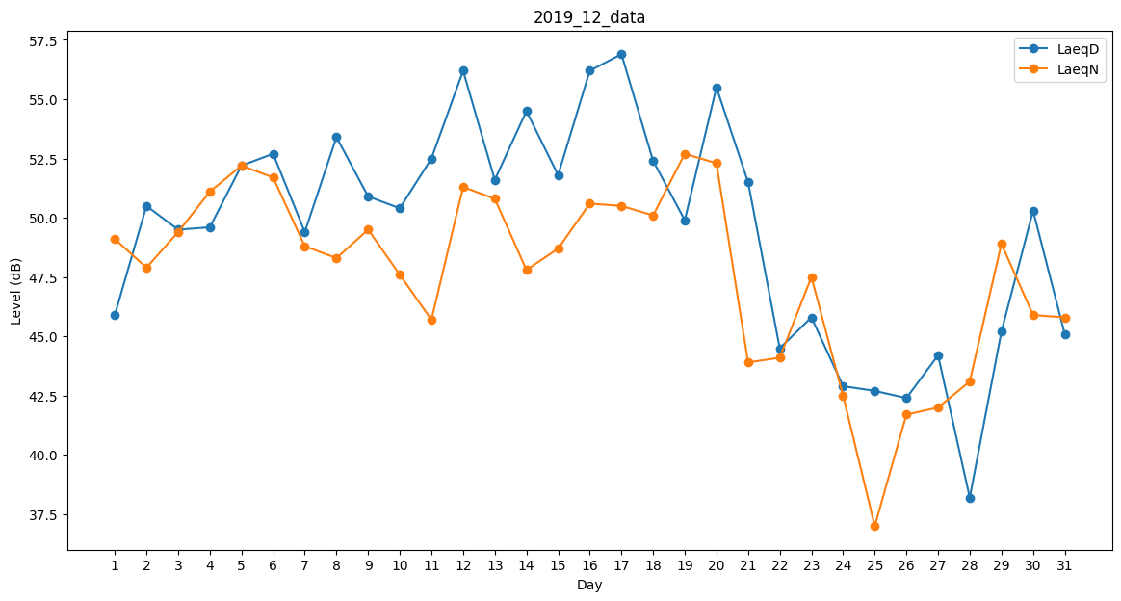
Day | LaeqD | LaeqN
1 | 45.9 | 49.1
2 | 50.5 | 47.9
3 | 49.5 | 49.4
4 | 49.6 | 51.1
5 | 52.2 | 52.2
6 | 52.7 | 51.7
7 | 49.4 | 48.8
8 | 53.4 | 48.3
9 | 50.9 | 49.5
10 | 50.4 | 47.6
11 | 52.5 | 45.7
12 | 56.2 | 51.3
13 | 51.6 | 50.8
14 | 54.5 | 47.8
15 | 51.8 | 48.7
16 | 56.2 | 50.6
17 | 56.9 | 50.5
18 | 52.4 | 50.1
19 | 49.9 | 52.7
20 | 55.5 | 52.3
21 | 51.5 | 43.9
22 | 44.5 | 44.1
23 | 45.8 | 47.5
24 | 42.9 | 42.5
25 | 42.7 | 37
26 | 42.4 | 41.7
27 | 44.2 | 42
28 | 38.2 | 43.1
29 | 45.2 | 48.9
30 | 50.3 | 45.9
31 | 45.1 | 45.8

